콘텐츠 순환 구조
재화의 종류

Lv/Item/Book
ItemUp1,2/Raid/Feather
콘텐츠 순환 구조
 | 캐릭터/아이템/도감 경험치 획득 | 템강화, 템등급, 티켓, 부활깃 재료 획득
 | 경험치 소모 | 재료 소모
 | 캐시/마일리지 획득 | 골드 획득
 | 캐시/마일리지 소모 | 골드 소모
Exp, Book 경험치, 도감+
Item 아이템 렙업 경치
Gold, Exp,
레이드티켓+1
마을부활
필드보스
클리어
아이템렙업재료, 레이드티켓+1
시간경과
사망
클리어
실패
캐릭터 경험치 획득 % 증가
경험치% 증가
자동사냥
수동사냥
획득재화 증가
마을부활
몬스터 재화 드랍 확률 증가
필드 디펜스 형식
스테이지 형식(함정 有)
Feather -3
Feather -1
즉시부활
스킬부활
'아이템 레벨 증가' 작업시 성공 확률 증가
강화확률 증가
효율 증가

해당 아이템이 가진 옵션을 재설정합니다
무과금도 쉽게 획득할 수 있는 아이템
전체 옵션 랜덤권
=옵션 리롤
레이드티켓-1
Book/ItemEnc/Feather
보스도감, 아이템 등급업 재료, 부활깃털 획득
사냥
레이드
클리어
기준가격 100원
상위호환 아이템,
F등급 제외, D, D+ C.. S등급으로 재설정
D등급 이상
vs 레이드보스
기준가격 350원
스텟 증가
- 메인포인트에 투자가능
상상위호환 아이템,
F,D,D+등급 제외, C.. S등급으로 재설정
C등급 이상
강화 보조
레벨업
스킬포인트
- 원하는스킬에 투자가능
기준가격 1000원
최상위호환 아이템,
B, B+.. S등급으로 재설정
B등급 이상
재미
환생
- 만렙300, 환생당 최대스킬레벨 증가
- 환생시 필요경험치 증가
기준가격 3300원
후원
육성
스킬 강화
- 30레벨당 최대치 +1, 최대 +10
- 환생시 최대 +2
패시브(특기)
'전체~B등급 옵션 랜덤권' 사용시 일부 옵션 고정
고정 개수에 따라 1/2/4/8..장 필요
랜덤 옵션 보조제
액티브 강화
- 해당스킬 및 시너지(상/하위 스킬) 스킬포인트 투자
- 모든 스킬 상승 옵션 장비/참/쥬얼 장착 (주로 쥬얼)
전체 옵션 랜덤권 x10 합성가능
- 최대레벨 제한 없음. 10레벨 이후 레벨 감소 가능성
- 레벨당 성공확률 10% 감소, 옵션 7% 증가(모두 곱연산)
- 캐시 아이템으로 강화 보조 가능 (선택)
레벨 증가
원하는 1가지 옵션 강화 가능
옵션 등급에 따라 1/2/4...256장 필요
옵션 등급 강화권
퀘스트
아이템 강화
기준가격 200원
등급 상승
- 3레벨 업마다 등급 상승 가능 (노말/매직/레어...)
- 등급이 오르면 옵션 +1개 (관련옵&모든옵 번갈아 등장)

- 칼레이드박스(가칭)을 이용해 옵션 재설정이 가능
- 일부 옵션만 변경이 가능하며, 고정 옵션 수에 따라 소모량 증가
- 캐시 아이템으로 특정 옵션 강화도 가능
옵션 변경
욕심쟁이

- 출석체크 및 데일리류 미션 보상 한번 더 획득
- 이벤트로 자주 뿌림 (보유시 +500마일리지)
\500 (1일)
\3300 (30일)
\5000 (영구)
시간여행
출석체크
데일리 미션
도감 미션
소켓 장착
- '모든 스킬 레벨 상승' 등 희귀하고 고급 옵션 보유
- 소켓 습득 후 강화, 장착 모두 확률에 따라 진행.
- 소켓 제한은 2개로 생각중이나 확장 가능하게 할 생각. (동일옵션 중첩불가)

- 매일매일 위클리 미션 진행 가능
- 몬쓸리 미션 주기 30일 → 10일
\1000 (1일)
\5000 (30일)
\10000 (영구)
몬쓸리 미션
- 약 500-1000원에 해당하는 가치 획득
- Feather +1
- 약 10분 소요 미션
- 1000-2000 해당 가치 획득
- 레이드 티켓 +1
- 후원을 통해 추가보상 획득 가능
- 각종 퀘스트, 필드&레이드보스 사냥시 진행
- 완료시 칭호, 해당 필드 보너스 등으로 보상
- 뽐내기가 가능하도록, 100% 이후도 기록

- 약 60분 소요 미션 (후원 전용)
- 7000-10000 해당 가치 획득
- 티켓 10장 소모 후 15장 획득
- 후원을 통해서만 진행 가능
\3300, 영구

위클리 미션

- 약 30분 소요 미션
- 3000-5000 해당 가치 획득
- 티켓 3장 소모 후 5장 획득
- 후원을 통해 매일 진행 가능

클리어

레이드티켓-1
레이드티켓-1

Sheet1
 |  |  |  |  |  |  |  |  |  |  |  | 증폭뎀 | 쿨 | 쿨+ | 데미지 | 데미지+ | 마나 | 마나+
 |  |  |  |  |  |  |  |  |  |  | 0 | 154 | 1100 | -44 | 100 | 6 | 215 | 43
 |  |  |  |  |  |  |  |  |  |  | 1 | 213 | 1375 | -55 | 126 | 8 | 322 | 64
 |  |  |  |  |  |  |  |  |  |  | 2 | 295 | 1694 | -68 | 158 | 10 | 429 | 86
 |  | 쿨 | 쿨+ | 데미지 | 데미지+ | 마나 | 마나+ |  |  |  | 3 | 407 | 2063 | -83 | 199 | 12 | 536 | 107
2 | 250 | 1694 | -68 | 158 | 10 | 429 | 86 |  |  |  | 4 | 561 | 2489 | -100 | 249 | 15 | 643 | 129
4 | 350 | 2489 | -100 | 249 | 15 | 643 | 129 |  |  |  | 5 | 771 | 2979 | -119 | 311 | 19 | 750 | 150
7 | 500 | 4190 | -168 | 484 | 29 | 964 | 193 |  |  |  | 6 | 1059 | 3543 | -142 | 388 | 23 | 857 | 171
1 | 200 | 1375 | -55 | 126 | 8 | 322 | 64 |  |  |  | 7 | 1452 | 4190 | -168 | 484 | 29 | 964 | 193
10 | 650 | 6744 | -270 | 929 | 56 | 1285 | 257 |  |  |  | 8 | 1987 | 4930 | -197 | 602 | 36 | 1071 | 214
5 | 400 | 2979 | -119 | 311 | 19 | 750 | 150 |  |  |  | 9 | 2717 | 5777 | -231 | 748 | 45 | 1178 | 236
4 | 350 | 2489 | -100 | 249 | 15 | 643 | 129 |  |  |  | 10 | 3710 | 6744 | -270 | 929 | 56 | 1285 | 257
 |  |  |  |  |  |  |  |  |  |  | 11 | 5060 | 7846 | -314 | 1152 | 69 | 1392 | 278
 |  |  |  |  |  |  |  |  |  |  | 12 | 6895 | 9101 | -364 | 1427 | 86 | 1499 | 300

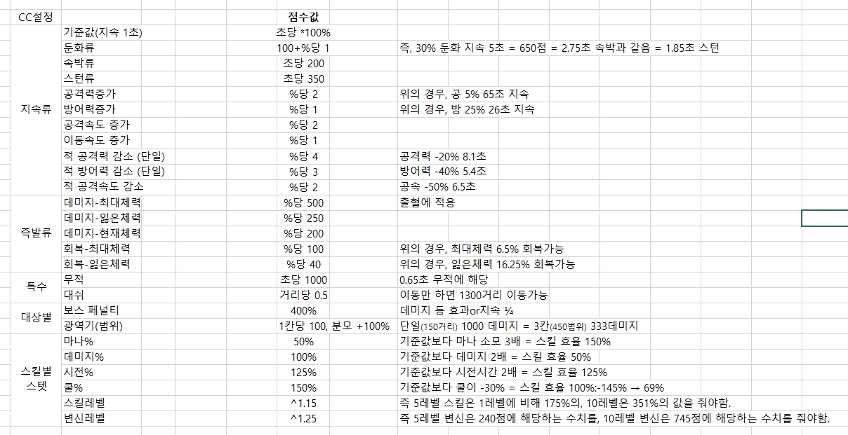
 |  | 쿨 | 쿨+ | 데미지 | 데미지+ | 마나 | 마나+ | CC점수 | 유형
0 | 350 | 1100 | -44 | 100 | 6 | 215 | 43 | 154 | 둔화 | 25%둔화 2초
1 | 400 | 1375 | -55 | 126 | 8 | 322 | 64 | 213 | 스턴 | 스턴 0.6초
3 | 500 | 2063 | -83 | 199 | 12 | 536 | 107 | 407 | 도트뎀 최대체력 | 최대체력 0.8%
3 | 500 | 2063 | -83 | 199 | 12 | 536 | 107 | 407 | 도트뎀 현재체력 | 현재체력 2%
7 | 700 | 4190 | -168 | 484 | 29 | 964 | 193 | 1452 | 도트뎀 잃은체력 | 잃은체력 6%
0 | 350 | 1100 | -44 | 100 | 6 | 215 | 43 | 154 | 속박 | 속박 0.65초
1 | 400 | 1375 | -55 | 126 | 8 | 322 | 64 | 213 | 속박 | 속박 1초
6 | 650 | 3543 | -142 | 388 | 23 | 857 | 171 | 1059 | 속박 | 속박 5초
8 | 750 | 4930 | -197 | 602 | 36 | 1071 | 214 | 1987 | 뎀감 100% | 주변 450범위 공격력 100% 감소 3.3초
2 | 450 | 1694 | -68 | 158 | 10 | 429 | 86 | 295 | 속박 | 속박 1.5초
3 | 500 | 2063 | -83 | 199 | 12 | 536 | 107 | 407 | 스턴 | 스턴 1.2초
4 | 550 | 2489 | -100 | 249 | 15 | 643 | 129 | 561 | 속박 뎀지 | 속박 2초, 최대체력 0.3% 데미지
6 | 650 | 3543 | -142 | 388 | 23 | 857 | 171 | 1059 | 속박 뎀지 | 속박 3초, 현재체력 2.3% 데미지
8 | 750 | 4930 | -197 | 602 | 36 | 1071 | 214 | 1987 | 속박 뎀지 | 속박 4초, 잃은체력 4.7% 데미지
0 | 350 | 1100 | -44 | 100 | 6 | 215 | 43 | 154 | -
1 | 400 | 1375 | -55 | 126 | 8 | 322 | 64 | 213 | -
1 | 400 | 1375 | -55 | 126 | 8 | 322 | 64 | 213 | -
2 | 450 | 1694 | -68 | 158 | 10 | 429 | 86 | 295 | -
2 | 450 | 1694 | -68 | 158 | 10 | 429 | 86 | 295 | -
2 | 450 | 1694 | -68 | 158 | 10 | 429 | 86 | 295 | -
0 | 350 | 1100 | -44 | 100 | 6 | 215 | 43 | 154 | 스턴 | 스턴 0.4초
1 | 400 | 1375 | -55 | 126 | 8 | 322 | 64 | 213 | 최퍼뎀 | 최대체력 0.4%
2 | 450 | 1694 | -68 | 158 | 10 | 429 | 86 | 295 | 현피뎀 | 현재체력 1.5%
3 | 500 | 2063 | -83 | 199 | 12 | 536 | 107 | 407 | 잃퍼뎀 | 잃은체력 1.5%
5 | 600 | 2979 | -119 | 311 | 19 | 750 | 150 | 771 | 최퍼뎀 | 최대체력 1.5%
6 | 650 | 3543 | -142 | 388 | 23 | 857 | 171 | 1059 | 공격력감소 | 5초간 공격력 50% 감소
10 | 850 | 6744 | -270 | 929 | 56 | 1285 | 257 | 3710 | 7회 공격 | 공격력 65% 데미지 x 7회
4 | 550 | 2489 | -100 | 249 | 15 | 643 | 129 | 561 | 스턴 - 공중띄움 | 에어본 1.6초
4 | 550 | 2489 | -100 | 249 | 15 | 643 | 129 | 561 | 넉백 + 둔화 | 320거리 넉백 + 50% 둔화 2.5초
6 | 650 | 3543 | -142 | 388 | 23 | 857 | 171 | 1059 | 도트뎀 - 최퍼뎀 | 4회 x 0.5% 최퍼뎀
9 | 800 | 5777 | -231 | 748 | 45 | 1178 | 236 | 2717 | 스턴 - 공중띄움 | 에어본 3초 + 85%x5회 데미지
2 | 450 | 1694 | -68 | 158 | 10 | 429 | 86 | 295 | 역넉백 | 600거리 당겨옴
4 | 550 | 2489 | -100 | 249 | 15 | 643 | 129 | 561 | 속박 뎀지 | 속박 2초, 최대체력 0.3% 데미지

